Sheet1
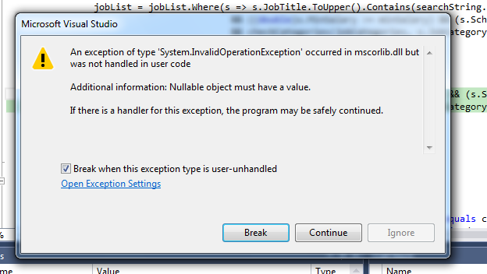
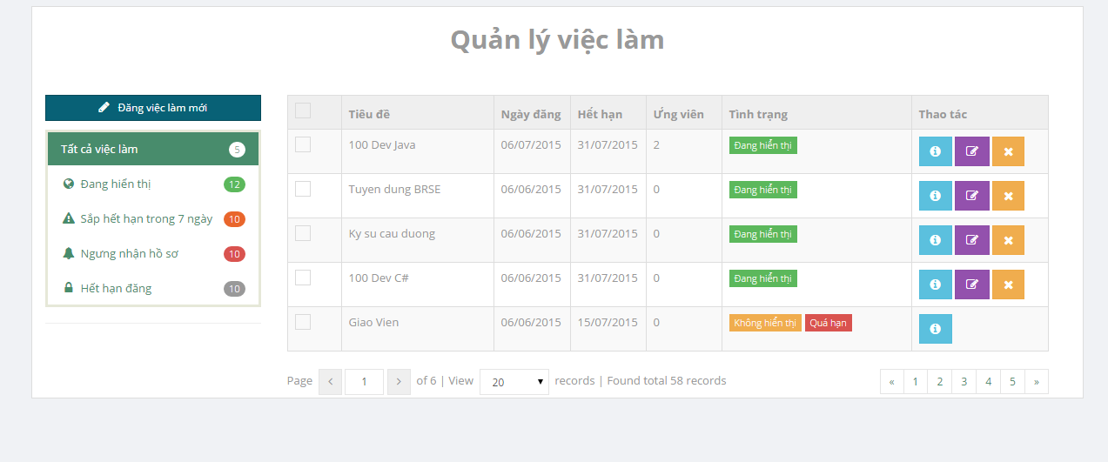

 |  |  |  |  | bỏ hiển thị nhưng vẫn show trên
 |  |  |  |  | trang chủ & search result

 |  |  |  |  | ko sử dụng đc

ko sử dụng đc |  | error page

 | Home page chưa có nút Contact & About

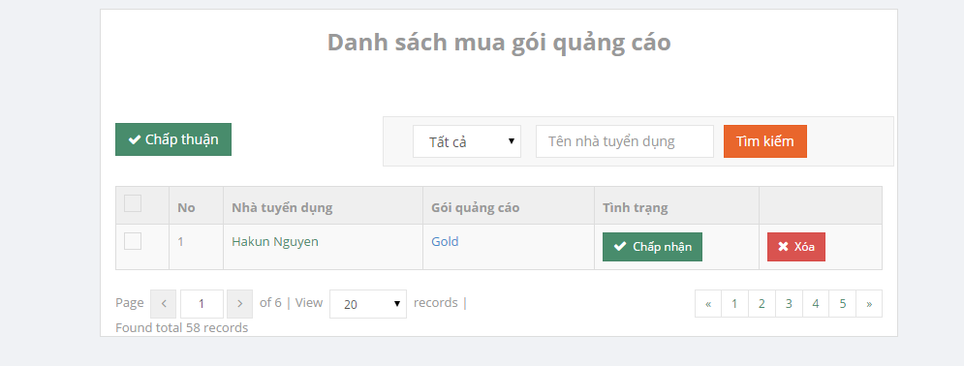

 |  |  |  | chọn gói quảng cáo hoặc điền tên vào text box
 |  |  |  | thì show luôn kết quả. Ko cần xài nút tìm kiếm

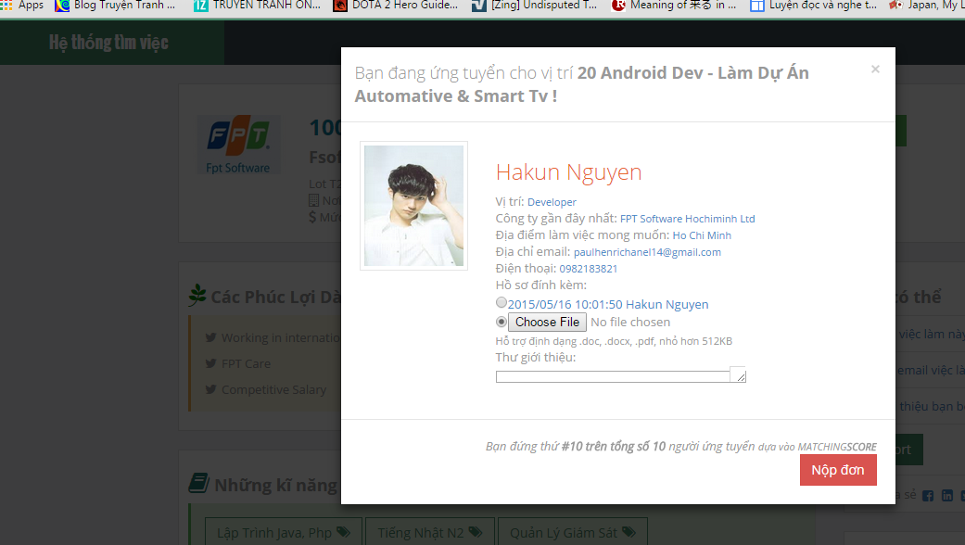

 |  |  |  |  |  | job ko xuất hiện trong AppliedJobList

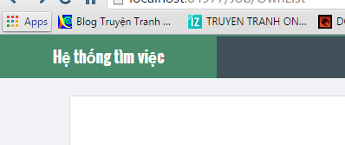

 |  |  | luôn báo error page

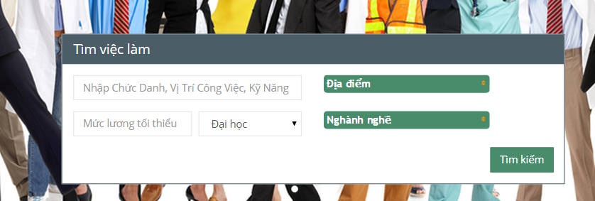

 |  | chỗ này ko điền gì thì báo lỗi code

